Toernooi
DASHBOARD
VOORRONDE
SERIES
SORT. SERIES
© HW-Products v2.08
200+ GAMES
 |  |  |  |  |  |  |  |  |  | 0 | 0 | 0

Nr. | Naam | M/V | Hcp | Game 1 | Game 2 | Game 3 | Game 4 | Game 5 | Hgst game | Score scratch | Total Hcp | Score Totaal | Gemid. Scratch | Gemid. Hcp.

BEHEER
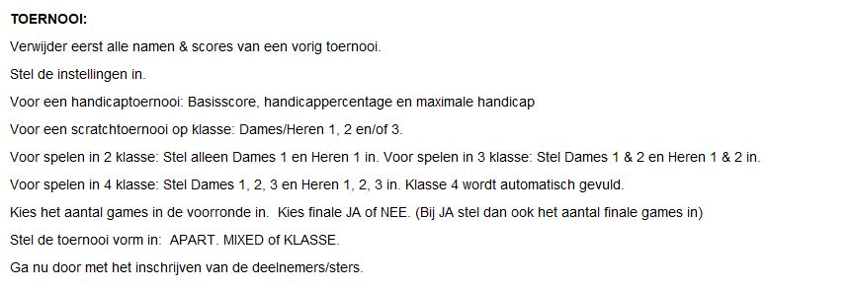
TOERNOOI
FINALE

OPTIES
FUN

